Mar
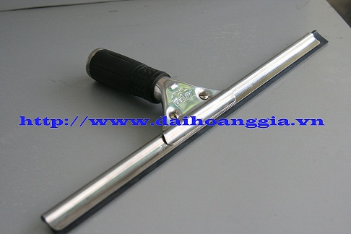
 | Bộ phận đề nghị: | Trade marketing - Kidsplaza
 | Sử dụng cho tháng: | 2 | Năm 2017

Mã SP | Tên Sản Phẩm | Đơn Vị Tính | Giá | Số lượng |  | tạm duyệt mua | Sếp Quyên duyệt
 |  |  |  | Tồn | order tháng 2
9020007 | Tập vở học sinh 96T | Cuốn | 3,800 |  | 2 cuốn | 2
9040005 | Xịt phòng Glade | Chai | 42,000 |  | 1 chai | 1
9090025 | Cây lau kiếng 3 m | Cây | 84,000 |  | 1 cây ( loại 1 đầu,như hình ) | 1
9090072 | Cây lấy đồ Inox 1m6 | Cây | 90,000 |  | 1 cây | 1
9090074 | Dây dù xanh lá | Mét | 8,000 |  | 5 mét | 0 |  | VP cấp

